Reimburse
 |  |  |  | KASET PHOL SUGAR LTD. บริษัท น้ำตาลเกษตรผล จำกัด |  |  |  |  |  |  |  |  |  |  | <-- เลือกบริษัทที่เบิกจาก drop down (Select company name from drop down)

APPLICATION FOR TRAVELLING EXPENSE
แบบฟอร์มการเบิกค่าเดินทาง

 | DATE (วันที่) |  |  |  |  |  | APPLICANT (ผู้เบิก) |  |  |  |  |  |  |  | <-- ใส่ชื่อผู้ขอเบิกและเซนต์กำกับข้างชื่อ (Fill out applicant name and sign beside)

 | DEPARTMENT (แผนก) |  |  |  |  |  | POSITION (ตำแหน่ง) |  |  |  |  |  |  |  | <-- เลือกตำแหน่งผู้ขอเบิกจาก drop down จากนั้นแบบฟอร์มจะคำนวนอัตราเบี้ยเลี้ยงตามตำแหน่งให้ (Select postion from drop down which application will be calculate per diem rate)

 | DESTINATION (ปลายทาง) |  |  |  |  |  |  |  | Country/Zone (ประเทศ/โซน) |  |  |  |  |  | <-- ไปต่างประเทศเลือก Zone A จาก drop down ส่วนนอกเหนือจากนี้ให้เลือก Zone B ส่วนในประเทศให้ว่างไว้ เพื่อมาคำนวนอัตราเบี้ยเลี้ยง (Select country of Zone A from drop down, other contry select "Zone B" and Demestic select " "{Blank} application will be calculate per diem rate)

 | PURPOSE (วัตถุประสงค์)

 | REASON FOR LATE SUBMISSION (เหตุผลในการยื่นเอกสารล่าช้า) |  |  |  |  |  |  |  |  |  |  |  |  |  | <-- ใส่เหตุผลเฉพาะมีข้อความขึ้นว่ามีการเบิกค่าใช้จ่ายเกินกว่า 30 วัน (Input the reason for late submission in case "Alert Message > 30 days" poped up )

 | TRAVELLING SCHEDULE ： |  |  | FROM |  |  |  | TO |  |  | TOTAL |  |  | DAYS | <-- ใส่เฉพาะวันที่เดินทางจากวันไหนถึงวันไหน จากนั้นแบบฟอร์มจะคำนวนวันให้เอง และจะนำข้อมูลไปคำนวนในช่องเบี้ยเลี้ยงให้เอง (เฉพาะเดินทางในประเทศ) (Fill out the date "from" and "to" for only full day of travelling in Thailand)
 | ตารางการเดินทาง:จำนวนวัน |  |  | (จากวันที่) |  |  |  | (ถึง) |  |  | (รวมทั้งสิ้น) |  |  | (วัน)

 | FOR NOT OVER 4 Hrs.(Half day) |  |  | DATE: |  |  | TIME |  | To |  | TOTAL |  |  | Hrs. | <-- ใส่ช่องนี้กรณีที่มีการเบิกไม่เต็มวัน หรือมีเศษของวันเท่านั้น(ถ้าไม่มีไม่ต้องกรอก) โดยระบุวันที่ เวลาไป ถึงเวลาใดและต้องไม่เป็นวันที่มีการเบิกแบบเต็มวัน จากนั้นจะถูกนำไปคำนวนเบี้ยเลี้ยงให้ (เฉพาะเดินทางในประเทศ) (Fill out the date, time "from" and "to" for only half day {<= 4Hrs.} of travelling in Thailand)
 | ใส่เฉพาะกรณีไม่เกิน 4 ชั่วโมง |  |  | (วันที่) |  |  | (เวลา) | H:MM | (ถึง) | H:MM | (รวมทั้งสิ้น) |  |  | (ชม.)

 |  |  |  |  |  |  |  |  |  |  |  |  |  |  | 1. อัตราการเบิกค่าที่พัก (Accommodation Expenses)
 | DESCRIPTION |  |  | AMOUNT | CURR. |  | REMARK |  |  |  | EXCHANGE RATE @ |  | TOTAL |  | ตำแหน่ง (Position) | ค่าใช้จ่ายที่เบิกได้ (บาท/คืน)Reimburse (Baht/Night)
 | (รายละเอียด) |  |  | (จำนวนเงิน) | (สกุลเงิน) |  | (หมายเหตุ) |  |  |  | (อัตราแลกเปลี่ยน) |  | (ยอดรวม : บาท) |  |  | จังหวัด ก / province A | จังหวัด ข / province B
 | PER DIEM (ค่าใช้จ่ายประจำวัน) |  |  |  |  | @ |  | Days |  |  |  |  |  |  | Operator, Officer, Team Leader | 2,000 | 1,500
 | PER DIEM - FLYING (ค่าใช้จ่าย ตปท.บินข้ามคืน) |  |  |  |  | @ |  | Days |  |  |  |  |  |  | Unit Head, Engineer | 2,400 | 2,000
 | PER DIEM - DURING TRIP (ค่าใช้จ่าย ตปท.ระหว่างพำนัก) |  |  |  |  | @ |  | Days |  |  |  |  |  |  | Supervisor, AM, Manager, GM | 3,500 | 2,400
 | PER DIEM - ARRIVAL (ค่าใช้จ่าย ตปท.วันกลับ) |  |  |  |  | @ |  | Days |  |  |  |  |  |  | Director, Chief Officer | 4,000 | 3,500
 | HOTEL (ค่าโรงแรม) |  |  |  | Baht
 | FOOD & BEVERAGE (ค่าอาหารและเครื่องดื่ม)
 | TRANSPORT CHARGE (ค่าเดินทาง) |  |  |  | Baht |  |  |  |  |  |  | 0 |  |  | 1. อัตราค่าเบี้ยเลี้ยง (Per diem)
 | TRAVELING PREPARATION (ค่าเตรียมการเดินทาง ตปท.) |  |  |  |  |  |  |  |  |  |  |  |  |  | ตำแหน่ง (Position) | เบี้ยเลี้ยง (บาท/วัน) Per diem (Baht/Night)
 | SUNDRIES (อื่นๆ) |  |  |  | Baht |  |  |  |  |  |  |  |  |  |  | ไม่เกิน 4 ชม. / within 4 Hrs. | เกิน 4 ชม. / Over 4 Hrs.
 |  |  |  |  |  |  |  |  |  |  |  |  |  |  | Operator, Officer, Team Leader | 130 | 260
 |  |  |  |  |  |  |  |  |  |  |  |  |  |  | Unit Head, Engineer | 150 | 300
 |  |  |  |  |  |  |  |  |  |  |  |  |  |  | Supervisor | 200 | 400
 |  |  |  |  |  |  |  |  |  |  |  |  |  |  | Assistant Manager, Manager, GM | 250 | 500
 |  |  |  |  |  |  |  |  |  |  |  |  |  |  | Director, Chief Officer,, AM, Manager, GM | 250 | 500
 | GRAND TOTAL |  |  |  |  |  |  |  |  |  |  |  |  |  | CEO | 300 | 600
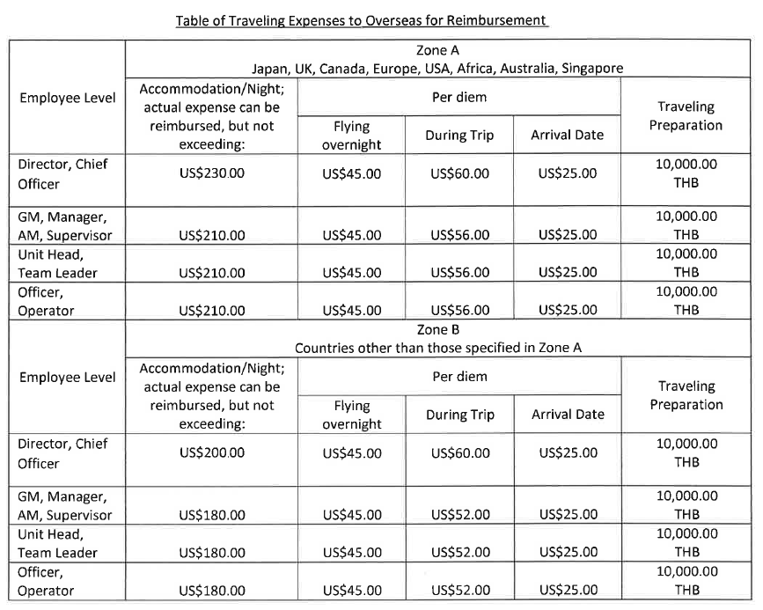
 |  |  |  | (ศูนย์บาทถ้วน)

 | APPROVED BY
 | (อนุมัติโดย)
 |  |  | TITLE (ตำแหน่ง) |  |  |  | NAME (ชื่อ) |  |  |  | SIGNATURE (ลายเซ็นต์)

 | หมายเหตุ: | 1.สำนักงานใหญ่ให้ส่งเอกสารเพื่อทำจ่ายกับแผนกบัญชีภายในวันศุกร์ ส่วนโรงงานภายในวันเสาร์หลังจากนั้นจะทำการจ่ายเงินให้ในวันพฤหัสของสัปดาห์ถัดไป
 |  | 2.ให้ใช้อัตราแลกเปลี่ยนประเภทMid Rate จาก link |  |  | https://www.bot.or.th/App/BTWS_STAT/statistics/BOTWEBSTAT.aspx?reportID=123&language=ENG

 | Remark: | 1.The dead line of the document to the accounting department within Friday (HQ) and Saturday (Factory) Then money will be transferred on next Thursday.
 |  | 2.Please use exchange type"Mid Rate"from link |  |  | https://www.bot.or.th/App/BTWS_STAT/statistics/BOTWEBSTAT.aspx?reportID=123&language=ENG

